Canali immatricolazioni
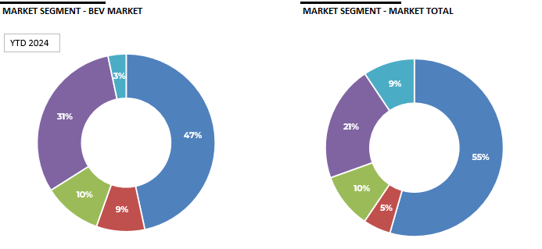
DISTRIBUZIONE NUOVE IMMATRICOLAZIONI AUTO ELETTRICHE
 | BEV Anno 2024 YTD | Total market Anno 2024 YTD
PRIVATI | 9,991 | 397,017
FLOTTE AZIENDALI | 1,886 | 36,568
RIVENDITORI | 2,270 | 73,325
NOLEGGIO (Lungo Termine) | 6,572 | 153,959
NOLEGGIO (Breve Termine) | 705 | 68,400
TOTALE | 21,424 | 729,269

Storico Infrastrutture
 | Pool di ricarica | Stazioni di ricarica | Punti di ricarica
44348 | 9453 | 11834 | 23275
44440 | 10019 | 12622.5 | 24794
44531 | 10503 | 13223 | 26024
44621 | 11333 | 14311 | 27857
44713 | 12410 | 15674 | 30704
44805 | 13225 | 16700 | 32776
44896 | 14048 | 19334 | 36772
44986 | 15262 | 22107 | 41173
45078 | 16557 | 24942 | 45210
45170 | 17154 | 26029 | 47228
45261 | 17537 | 26997 | 50678
Storico
 | Pool di ricarica | Stazioni di ricarica | Punti di ricarica
Jun-21 | 9,453 | 11,834 | 23,275
Sep-21 | 10,019 | 12,623 | 24,794
Dec-21 | 10,503 | 13,223 | 26,024
Mar-22 | 11,333 | 14,311 | 27,857
Jun-22 | 12,410 | 15,674 | 30,704
Sep-22 | 13,225 | 16,700 | 32,776
Dec-22 | 14,048 | 19,334 | 36,772
Mar-23 | 15,262 | 22,107 | 41,173
Jun-23 | 16,557 | 24,942 | 45,210
Sep-23 | 17,154 | 26,029 | 47,228
Dec-23 | 17,537 | 26,997 | 50,678

